关系图
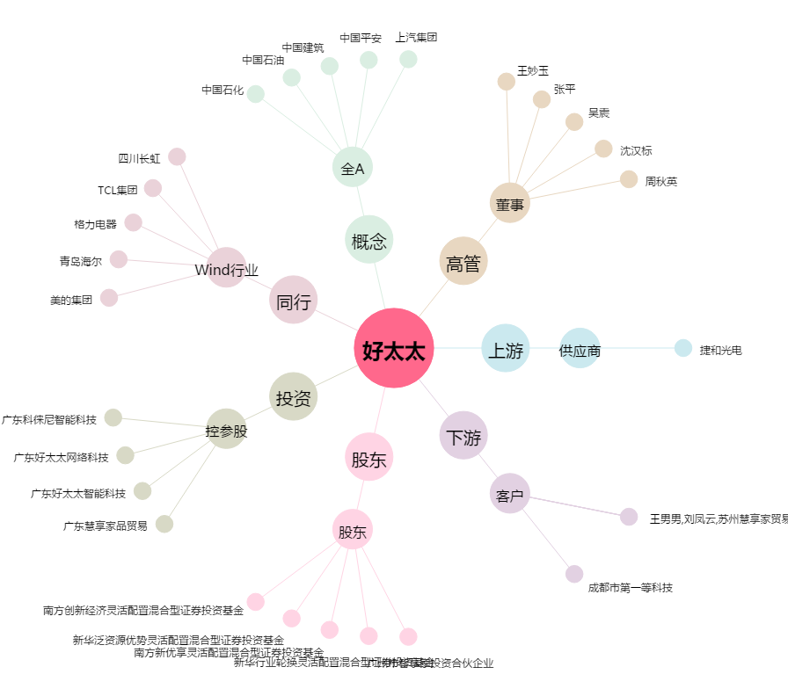
好太太[603848.SH] - 关系概览图

